InletStröme
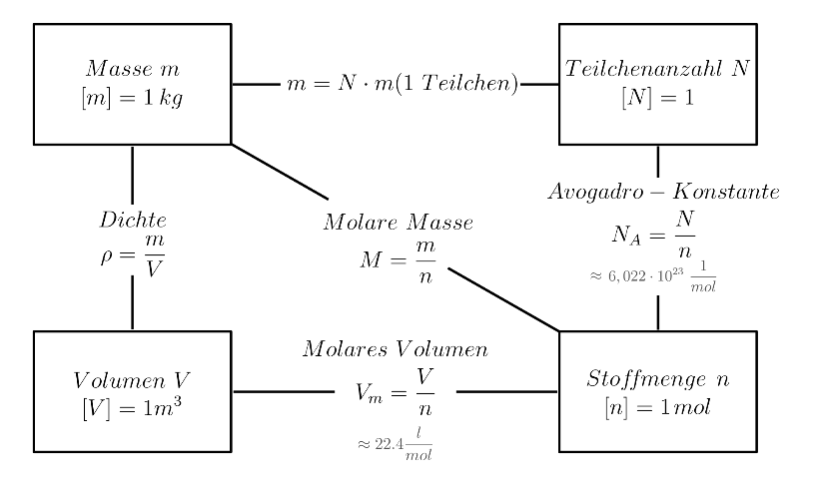
 | ml/min | ml/s | l/s | m³/s |  |  | mol/s |  | L_CFI | 4 | m
V_punkt_gas | 3 | 0.05 | 0.00005 | 0.00000005 |  | n_punkt_O2 | 1.655E-07 |  | Vol_CFI | 8 | ml
V_punkt_liquid | 5 | 0.083333333333 | 8.3333333333E-05 | 8.3333333333E-08 |  | n_punkt_ABTS_red | 8.0833333333E-08
 |  |  |  |  |  | n_punkt_Laccase | 9.6666666667E-10 |  | T | 38 | °C
Dichte_O2 | 1.43 | kg/m³ |  |  |  | n_punkt_Wasser | 0.004624313263 |  | pH | 5
M_O2 | 16 | g/mol

M_ABTS_red | 514.16 | g/mol
M_Laccase | 56000 | g/mol
M_Wasser | 18 | g/mol

 | mol/l
konz_O2 | 0.00331
konz_ABTS_red | 0.00097
konz_Laccase | 0.0000116

V_Wasser | 1 | Liter |  | Dichte_Wasser | 1000 | g/l |  | n_Wasser | 55.49 | mol | auch ungefähr mol/l
m_ABTS_red | 0.4987352 | g |  | m_Wasser | 1000 | g |  | n_ABTS_red | 0.00097 | mol
m_Laccase | 0.6496 | g |  |  |  |  |  | n_Laccase | 0.0000116 | mol
m_ges_fest | 1.1483352 | g |  | m_ges_flüssig | 998.85 | g

